상품제안서
엑스트라 파스텔 PD PPS 초고속 듀얼 충전기 | 상품코드: S36804

 |  |  |  |  |  |  | 02-713-8555 | www.synergygift.co.kr
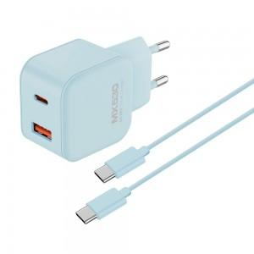 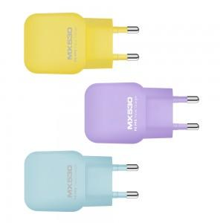 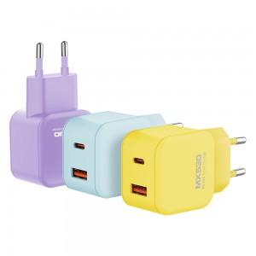

【상세/제작정보】 | 고속 충전기술 3.0지원, 스마트폰 초고속 충전

【인쇄/포장옵션】 | 실크, 레이저 / 포장지포장

【공급단가】 | 수량 | 50~ | 100~ | 500~ | 1,000~ | 2,000~
*VAT별도 | 단가 | 7,360원 | 7,090원 | 6,810원 | 6,540원 | 6,380원

【상품 URL】 | https://www.synergygift.co.kr:443/src/goods_detail.php?gdno=36804

